別紙３
※ 着色部のみに入力してください。 |  |  | 別紙３
その他の積立金明細表
 |  |  |  |  |  |  |  | 目次に戻る
（各年度の積立額の上限）
・工賃変動積立金：工賃の年間総額の過去３年間の平均値の１０％以内
・設備等整備積立金：当該年度の就労支援事業による収入の１０％以内
（積立金全体の上限額）
・工賃変動積立金：各年度の積立上限額の５年分
・設備等整備積立金：取得価格の３/４まで
※事業開始時において自己資金１/４と国庫補助３/４によって設備等を取得
しており、自己資金分については減価償却により、内部留保が存在す
るものの、国庫補助相当分は何らの手当がないため。
（自）令和 年 月 日 （至）令和 年 月 日

積立金の種類等 |  | 合計 | Ａ事業所
 |  |  | 事業所計 | 生活介護 | 就労移行支援 | 就労継続支援Ａ型 | 就労継続支援Ｂ型
工賃変動積立金 | 前期繰越額 | 0 | 0
 | 当期積立額 | 0 | 0
 | 当期取崩額 | 0 | 0
 | 当期末残高 | 0 | 0
施設等整備積立金 | 前期繰越額 | 0 | 0
 | 当期積立額 | 0 | 0
 | 当期取崩額 | 0 | 0
【1. 積立金（つみたてきん）】
■ 定義：
積立金とは、特定の目的のために利益剰余金の一部を取り崩さずに内部に留保しておく金額です。
■ ポイント：
実際の現金や資産と一致していない場合もある（＝積立金はあくまで内部的な会計処理）。
法的・制度的に積立が義務づけられているケースもある（社会福祉法人の「法定積立金」など）。
 | 当期末残高 | 0 | 0
 | 前期繰越額 | 0 | 0
 | 当期積立額 | 0 | 0
 | 当期取崩額 | 0 | 0
 | 当期末残高 | 0 | 0
合計 | 前期繰越額 | 0 | 0 | 0 | 0 | 0 | 0
 | 当期積立額 | 0 | 0 | 0 | 0 | 0 | 0
 | 当期取崩額 | 0 | 0 | 0 | 0 | 0 | 0
 | 当期末残高 | 0 | 0 | 0 | 0 | 0 | 0

別紙４
※ 着色部のみに入力してください。 |  |  | 別紙４
その他の積立資産明細表
 |  |  |  |  |  |  |  | 目次に戻る
（自）令和 年 月 日 （至）令和 年 月 日
【2. 積立資産（つみたてしさん）】
■ 定義：
積立資産とは、積立金の目的に合わせて、実際に運用・保有している現金・預金・有価証券などの資産のことです。
■ ポイント：
積立金と実際にリンクしている（積立金の目的に沿った資産であることが前提）
資金使途を明確に区別するため、通常の運転資金とは別管理されることが多い
積立資産の種類等 |  | 合計 | Ａ事業所
 |  |  | 事業所計 | 生活介護 | 就労移行支援 | 就労継続支援Ａ型 | 就労継続支援Ｂ型
工賃変動積立資産 | 前期繰越額 | 0 | 0
 | 当期積立額 | 0 | 0
 | 当期取崩額 | 0 | 0
 | 当期末残高 | 0 | 0
施設等整備積立資産 | 前期繰越額 | 0 | 0
 | 当期積立額 | 0 | 0
 | 当期取崩額 | 0 | 0
 | 当期末残高 | 0 | 0
 | 前期繰越額 | 0 | 0
 | 当期積立額 | 0 | 0
 | 当期取崩額 | 0 | 0
 | 当期末残高 | 0 | 0
合計 | 前期繰越額 | 0 | 0 | 0 | 0 | 0 | 0
 | 当期積立額 | 0 | 0 | 0 | 0 | 0 | 0
 | 当期取崩額 | 0 | 0 | 0 | 0 | 0 | 0
 | 当期末残高 | 0 | 0 | 0 | 0 | 0 | 0

表１
※ 着色部のみに入力してください。 |  |  |  | 表１
 | 就労支援事業別事業活動明細書
(自)令和 年 月 日 (至）令和 年 月 日 |  |  |  |  | 目次に戻る
（多種少額の生産活動を行う等の理由により、作業種別ごとに区分することが困難な場合）
就労支援事業別事業活動明細書作成の際には、作業種別ごとの区分は必要ありません。（多機能型事業所の場合も同様の取扱いです）
 |  |  |  | （単位：円）
勘定科目 |  | 合計 | ○○作業 | △△作業
収益 | 就労支援事業収益 | 0
 | 就労支援事業活動収益計 | 0 | 0 | 0 | A
費用 | 就労支援事業販売原価 | 0 | 0 | 0
 | 期首製品（商品）棚卸高 | 0
 | 当期就労支援事業製造原価 | 0
 | 当期就労支援事業仕入高 | 0
 | 合計 | 0 | 0 | 0 | B
 | 期末製品（商品）棚卸高 | 0 |  |  | C
 | 差引 | 0 | 0 | 0 | D (B-C)
 | 就労支援事業販管費 | 0 |  |  | E
 | 就労支援事業活動費用計 | 0 | 0 | 0 | F (D+E)
就労支援事業活動増減差額 |  | 0 | 0 | 0 | A-F

表２
（多種少額の生産活動を行う等の理由により、作業種別ごとに区分することが困難な場合）
就労支援事業製造明細書（表２）及び就労支援事業販管費明細書（表３）について、作業種別ごとの区分を省略することが可能(表４)。なお、この場合において、就労支援事業別事業活動明細書作成の際には、作業種別ごとの区分は必要ありません。（多機能型事業所の場合も同様の取扱いです）
※ その他、費用の考え方等は、「就労支援事業会計の運用ガイドライン」P23～34をご確認ください。
※ 着色部のみに入力してください。
（表２）就労支援事業製造原価明細書
（自）令和 年 月 日 （至）令和 年 月 日 |  |  |  | 目次に戻る
勘定科目 | 合 計 | ○○作業 | △△作業
Ⅰ 材料費
１．期首材料棚卸高 | 0
２．当期材料仕入高 | 0
計 | 0 | 0 | 0
３．期末材料棚卸高 | 0
当期材料費 | 0 | 0 | 0
Ⅱ 労務費
１．利用者賃金 | 0
２．利用者工賃 | 0
３．就労支援事業指導員等給与 | 0
４．就労支援事業指導員等賞与引当金繰入 | 0
５．就労支援事業指導員等退職給付費用 | 0
６．法定福利費 | 0
当期労務費 | 0 | 0 | 0
Ⅲ 外注加工費 | 0
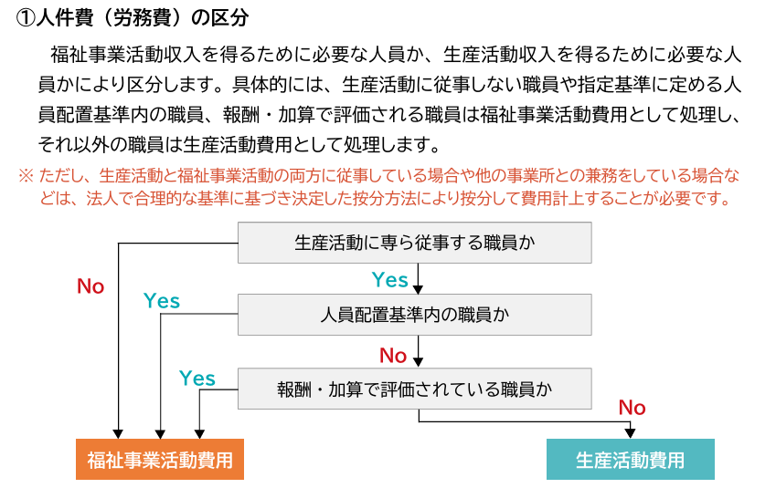
（うち内部外注加工費） | 0
当期外注加工費 | 0 | 0 | 0
Ⅳ 経費
１．福利厚生費 | 0
２．旅費交通費 | 0
３．器具什器費 | 0
４．消耗品費 | 0
５．印刷製本費 | 0
６．水道光熱費 | 0
７．燃料費 | 0
８．修繕費 | 0
９．通信運搬費 | 0
10．会議費 | 0
11．損害保険料 | 0
12．賃借料 | 0
13．図書・教育費 | 0
14．租税公課 | 0
15．減価償却費 | 0
16．国庫補助金等特別積立金取崩額(控除項目) | 0
17．雑費 | 0
当期経費 | 0 | 0 | 0
当期就労支援事業製造総費用 | 0 | 0 | 0
期首仕掛品棚卸高 | 0
合 計 | 0 | 0 | 0
期末仕掛品棚卸高 | 0
当期就労支援事業製造原価 | 0 | 0 | 0

表３
※ 着色部のみに入力してください。
（表３）就労支援事業販管費明細書
（自）令和 年 月 日 （至）令和 年 月 日 |  |  |  | 目次に戻る
（多種少額の生産活動を行う等の理由により、作業種別ごとに区分することが困難な場合）
就労支援事業製造明細書（表２）及び就労支援事業販管費明細書（表３）について、作業種別ごとの区分を省略することが可能(表４)。なお、この場合において、就労支援事業別事業活動明細書作成の際には、作業種別ごとの区分は必要ありません。（多機能型事業所の場合も同様の取扱いです）
勘定科目 | 合 計 | ○○作業 | △△作業
１．利用者賃金 | 0
２．利用者工賃 | 0
３．就労支援事業指導員等給与 | 0
４．就労支援事業指導員等賞与引当金繰入 | 0
５．就労支援事業指導員等退職給付費用 | 0
６．法定福利費 | 0
７．福利厚生費 | 0
８．旅費交通費 | 0
９．器具什器費 | 0
10．消耗品費 | 0
11．印刷製本費 | 0
12．水道光熱費 | 0
13．燃料費 | 0
14．修繕費 | 0
15．通信運搬費 | 0
16．受注活動費 | 0
17．会議費 | 0
18．損害保険料 | 0
19．賃借料 | 0
20．図書・教育費 | 0
21．租税公課 | 0
22．減価償却費 | 0
23．国庫補助金等特別積立金取崩額(控除項目) | 0
24．徴収不能引当金繰入額 | 0
25．徴収不能額 | 0
26．雑費 | 0
就労支援事業販管費合計 | 0 | 0 | 0

表４
※ 着色部のみに入力してください。
（表４）就労支援事業明細書
（自）令和 年 月 日（至）令和 年 月 日 |  |  |  | 目次に戻る
（多種少額の生産活動を行う等の理由により、作業種別ごとに区分することが困難な場合の具体的条件）
①生産活動に係る年間売上高が5,000万円以下
②多種少額の生産活動を行う等の理由により、製造業務と販売業務に係る費用を区分することが困難な場合
勘定科目 | 合計 | ○○作業 | △△作業
Ⅰ 材料費
１．期首材料棚卸高 | 0
２．当期材料仕入高 | 0
計 | 0 | 0 | 0
３．期末材料棚卸高 | 0
当期材料費 | 0 | 0 | 0
Ⅱ 労務費
１．利用者賃金 | 0
２．利用者工賃 | 0
３．就労支援事業指導員等給与 | 0
４．就労支援事業指導員等賞与引当金繰入 | 0
５．就労支援事業指導員等退職給付費用 | 0
６．法定福利費 | 0
当期労務費 | 0 | 0 | 0
Ⅲ 外注加工費
（うち内部外注加工費） | 0
当期外注加工費 | 0 | 0 | 0
Ⅳ 経費
１．福利厚生費 | 0
２．旅費交通費 | 0
３．器具什器費 | 0
４．消耗品費 | 0
５．印刷製本費 | 0
６．水道光熱費 | 0
７．燃料費 | 0
８．修繕費 | 0
９．通信運搬費 | 0
10．受注活動費 | 0
11．会議費 | 0
12．損害保険料 | 0
13．賃借料 | 0
14．図書・教育費 | 0
15．租税公課 | 0
16．減価償却費 | 0
17．国庫負担金等特別積立金取崩額（控除項目） | 0
18．徴収不能引当金繰入額 | 0
19．徴収不能額 | 0
20．雑費 | 0
当期経費 | 0 | 0 | 0
当期就労支援総事業費 | 0 | 0 | 0
期首仕掛品棚卸高 | 0
合計 | 0 | 0 | 0
期末仕掛品棚卸高 | 0
就労支援事業費 | 0 | 0 | 0

